Smartphones
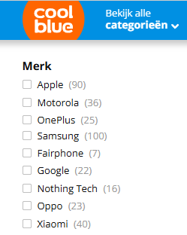
OPGAVE
1. Wat zijn de populairste Smartphonemerken op Coolblue.be? Bekijk de afbeelding en vul de tabel aan!
2. Hoeveel verschillende smartphonemodellen worden verkocht? Bereken het TOTAAL!
3. Maak een staafdiagram van de gegevens. (grafiektitel)
4. Maak een cirkeldiagram van de gegevens. (grafiektitel + bijschrift bij gegevens of gegevenslabels opties)
5. Sorteer de tabel van hoog naar laag. Wat is het populairste merk?
6. Filter de gegevens. Kies je 3 favoriete merken en laat enkel deze gegevens zichtbaar.

Merk | Frequentie
Apple
Fairphone
Google
Motorola
Nothing Tech
OnePlus
Oppo
Samsung
Xiaomi

TOTAAL

